Sheet1
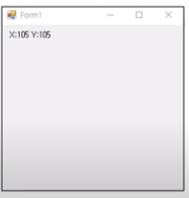
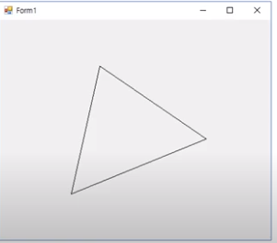
Mouseを利用した座標出力 |  |  | Mouseを利用した三角形

 |  |  | List<Point> ListPont = new List<Point>();

 |  |  | public Form1()
 |  |  | {
 |  |  |  | InitializeComponent();
 |  |  | }

 |  |  | private void Form1_Paint(object sender, PaintEventArgs e)
 |  |  | {
 |  |  | if(ListPoint.Count == 3)
 |  |  | {
 |  |  |  | e.Graphics.DrawLine(Pens.Black, ListPoint[0], ListPoint[1]);
 |  |  |  | e.Graphics.DrawLine(Pens.Black, ListPoint[1], ListPoint[2]);
 |  |  |  | e.Graphics.DrawLine(Pens.Black, ListPoint[2], ListPoint[0]);
 |  |  | }
 |  |  | }

 |  |  | private void Form1_MouseDown(object sender, MouseEventArgs e)
 |  |  | {
 |  |  |  | Point pt = new Point(e.X, e.Y);
 |  |  |  | if(ListPoint.Count == 3)
 |  |  |  | {
 |  |  |  |  | ListPoint.Clear();
 |  |  |  | }
 |  |  |  | ListPoint.Add(pt);
 |  |  |  | Invalidate();
 |  |  | }

Mouseを利用したドラッグ
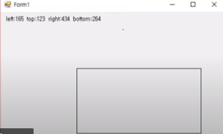
private void Form1_Paint(object sender, PaintEventArgs e)
{
 | string str = "left:" + rectMouse.X +
 | " top:" + rectMouse.Y +
" right:" + rectMouse.Right +
" bottom:" + rectMouse.Bottom;
 | e.Graphics.DrawRectangle(Pens.Black, rectMouse);
 | e.Graphics.DrawString(str, Font, Brushes.Black, 10, 10);
}

private void Form1_MouseMove(object sender, MouseEventArgs e)
{
 | if(e.Button == MouseButtons.Left)
 | {
 |  | rectMouse.Width = e.X - rectMouse.X + 1;
 |  | rectMouse.Height = e.Y + rectMouse.Y + 1;
 |  | Invalidate();
 | }
}

private void Form1_MouseDown(object sender, MouseEventArgs e)
{
 | rectMouse.X = e.X;
 | rectMouse.Y = e.Y;
 | rectMouse.Width = 0;
 | rectMouse.Height = 0;
 | Invalidate();
 |  | }
 | }
}

